47 企業倒産件数
47 企業倒産件数

 | 時点 2024(R6)年度（毎年）
 | 単位 件 |  |  |  |  |  |  |  | 偏差値 |  | 52.6
順位 |  | 都道府県名 |  | 数 値 |  |  | 順位 | 都道府県名 |  | 数 値

 |  | 0 | 全 国 |  | 10,006 | 0.0 | 24 | 0 | 岡 山 |  | 99
1 |  | 0 | 東 京 |  | 1,782 | 0.0 | 25 | 0 | 和歌山 |  | 90
2 |  | 0 | 大 阪 |  | 1,348 | 0.0 | 26 | 0 | 石 川 |  | 85
3 |  | 0 | 愛 知 |  | 611 | 0.0 | 27 | 0 | 熊 本 |  | 80
4 |  | 0 | 兵 庫 |  | 570 | 0.0 | 28 | 0 | 山 形 |  | 79
5 |  | 0 | 神奈川 |  | 545 | 0.0 | 29 | 0 | 岩 手 |  | 76
6 |  | 0 | 福 岡 |  | 492 | 0.0 | 30 | 0 | 青 森 |  | 73
7 |  | 0 | 埼 玉 |  | 400 | 0.0 | 31 | 0 | 大 分 |  | 71
8 |  | 0 | 京 都 |  | 349 | 0.0 | 32 | 0 | 富 山 |  | 70
9 |  | ◎ | 千 葉 |  | 298 | 0.0 | 32 | 0 | 山 口 |  | 70
10 |  | 0 | 北海道 |  | 280 | 0.0 | 34 | 0 | 愛 媛 |  | 62
11 |  | 0 | 静 岡 |  | 217 | 0.0 | 35 | 0 | 鹿児島 |  | 60
12 |  | 0 | 広 島 |  | 195 | 0.0 | 36 | 0 | 秋 田 |  | 57
13 |  | 0 | 宮 城 |  | 161 | 0.0 | 37 | 0 | 沖 縄 |  | 54
14 |  | 0 | 茨 城 |  | 148 | 0.0 | 38 | 0 | 香 川 |  | 53
15 |  | 0 | 栃 木 |  | 147 | 0.0 | 39 | 0 | 長 崎 |  | 52
16 |  | 0 | 滋 賀 |  | 138 | 0.0 | 40 | 0 | 福 井 |  | 49
17 |  | 0 | 三 重 |  | 135 | 0.0 | 40 | 0 | 宮 崎 |  | 49
18 |  | 0 | 群 馬 |  | 131 | 0.0 | 42 | 0 | 島 根 |  | 48
19 |  | 0 | 新 潟 |  | 129 | 0.0 | 43 | 0 | 徳 島 |  | 46
20 |  | 0 | 福 島 |  | 122 | 0.0 | 44 | 0 | 山 梨 |  | 45
20 |  | 0 | 岐 阜 |  | 122 | 0.0 | 45 | 0 | 高 知 |  | 43
22 |  | 0 | 奈 良 |  | 110 | 0.0 | 46 | 0 | 鳥 取 |  | 38
企業倒産件数
北海道 | 280
青 森 | 73
岩 手 | 76
宮 城 | 161
秋 田 | 57
山 形 | 79
福 島 | 122
茨 城 | 148
栃 木 | 147
群 馬 | 131
埼 玉 | 400
千 葉 | 298
東 京 | 1782
神奈川 | 545
新 潟 | 129
富 山 | 70
石 川 | 85
福 井 | 49
山 梨 | 45
長 野 | 101
岐 阜 | 122
静 岡 | 217
愛 知 | 611
三 重 | 135
滋 賀 | 138
京 都 | 349
大 阪 | 1348
兵 庫 | 570
奈 良 | 110
和歌山 | 90
鳥 取 | 38
島 根 | 48
岡 山 | 99
広 島 | 195
山 口 | 70
徳 島 | 46
香 川 | 53
愛 媛 | 62
高 知 | 43
福 岡 | 492
佐 賀 | 26
長 崎 | 52
熊 本 | 80
大 分 | 71
宮 崎 | 49
鹿児島 | 60
沖 縄 | 54
23 |  | 0 | 長 野 |  | 101 | 0.0 | 47 | 0 | 佐 賀 |  | 26

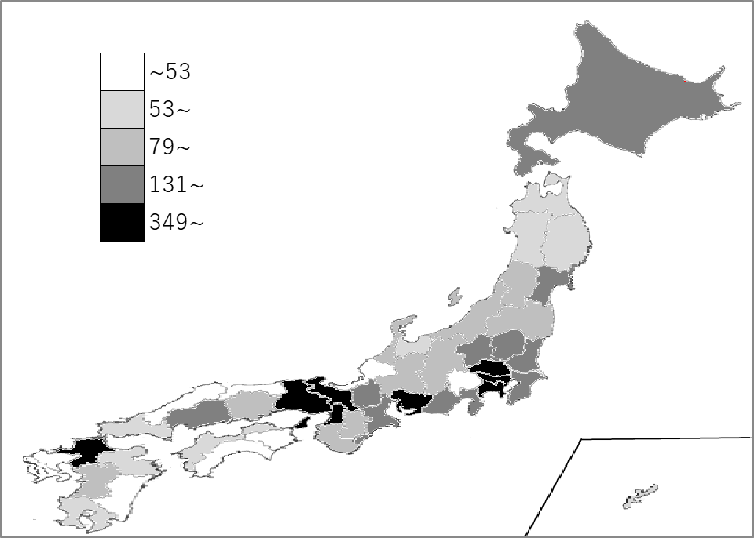
千葉県の推移
令和2年度 | 213 | 9
令和3年度 | 194 | 8
令和4年度 | 235 | 9
令和5年度 | 277 | 9
令和6年度 | 298 | 9

《備 考》 ・資料出所 （株）東京商工リサーチ「全国企業倒産状況」 ・参 考 千葉県の負債額は、40,415百万円です。 注）数値は、負債金額1,000万円以上の件数です。

